エビデンス
試験エビデンス |  | システム名 |  | 在庫管理システム |  | 作成者 | 大熊 | 作成日 | 2024-12-29
 |  | 業務分類 |  | Admin
 |  | 機能 |  | 分類情報管理 |  | 更新者 |  | 更新日
 |  | 機能ID |  | IT01F003
項番 | 1
【ログイン直後の画面】でメニュー「分類情報管理」を押下 |  |  |  |  | メニュー「分類情報管理」を押下後
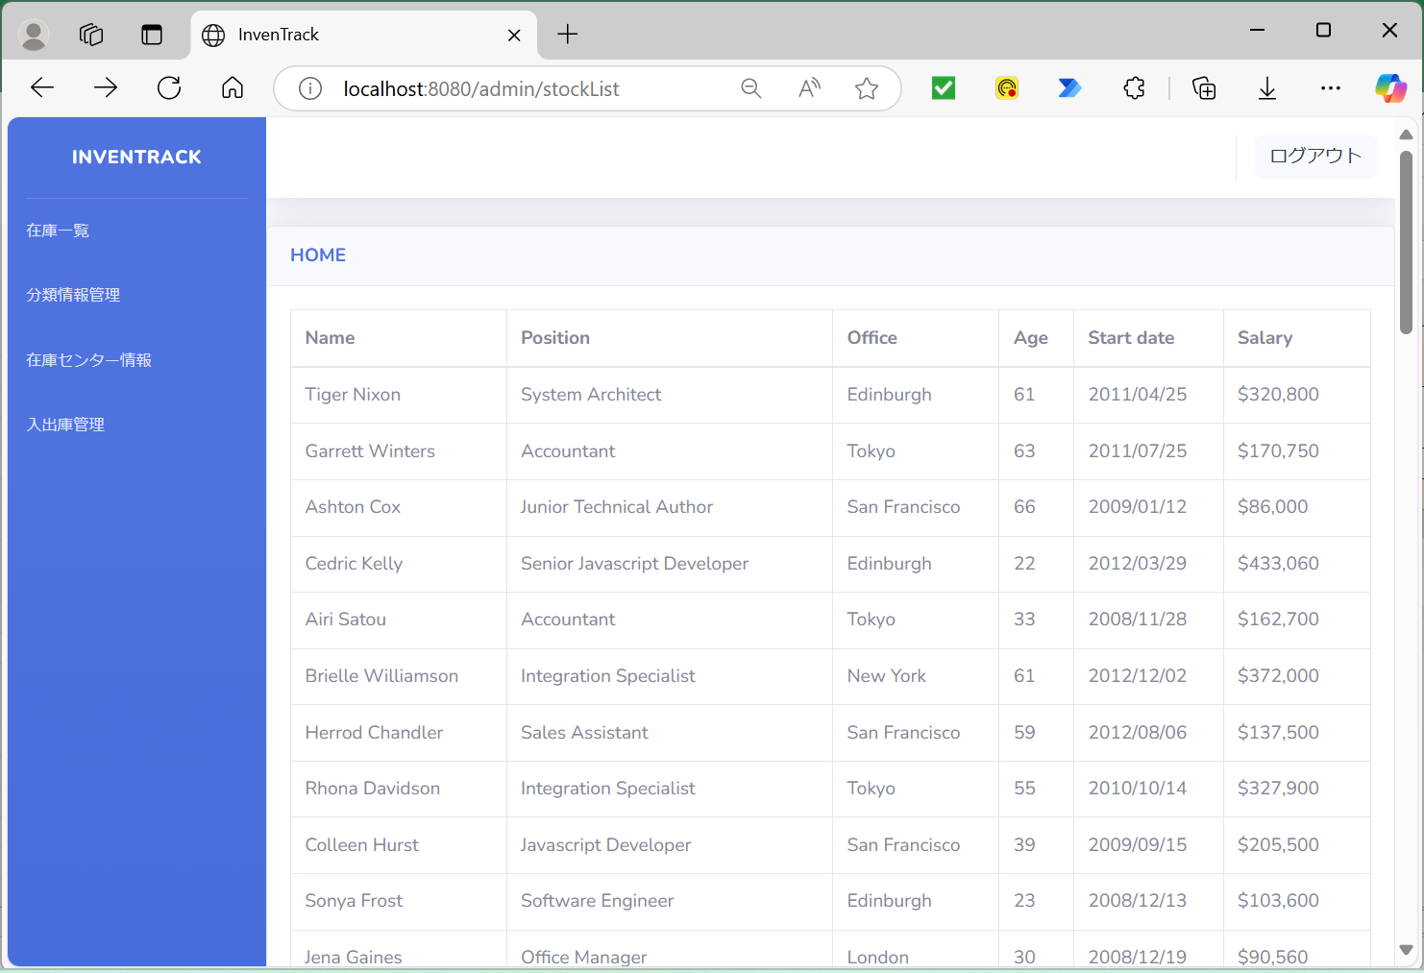
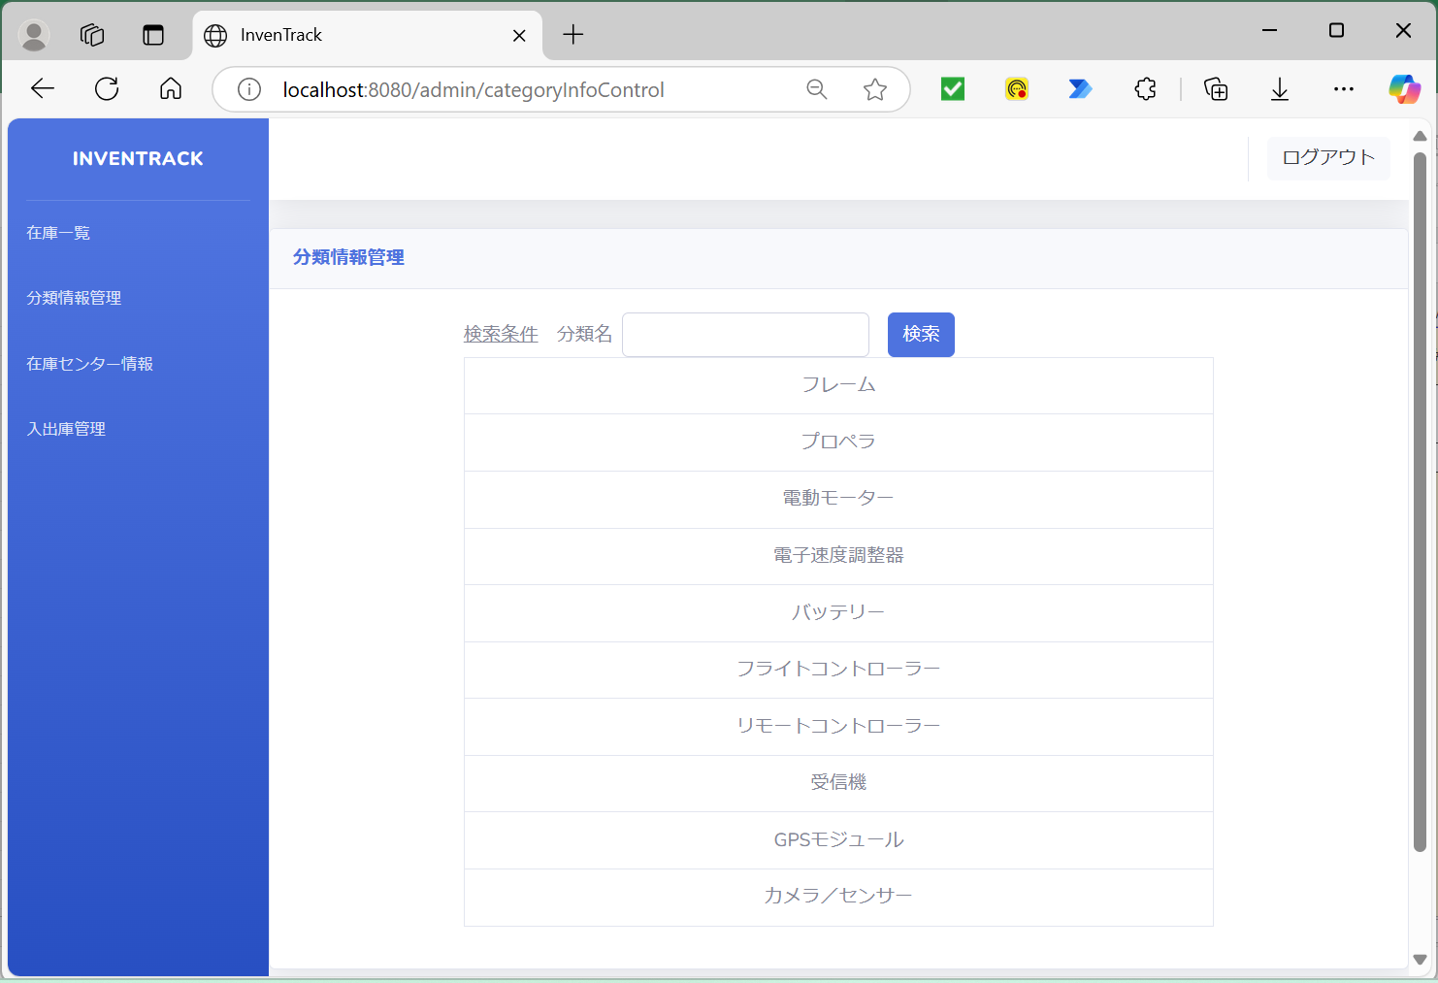

DBに登録されているデータ
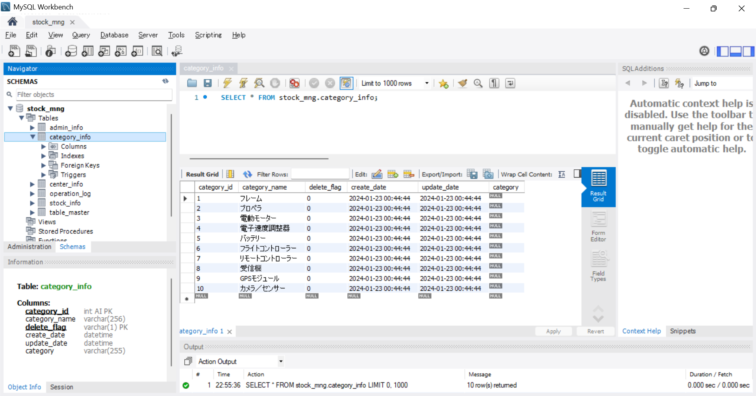

項番 | 2
メニュー「分類情報管理」を押下後 |  |  |  | DBのテーブル名を変更（category_info→category_info2）
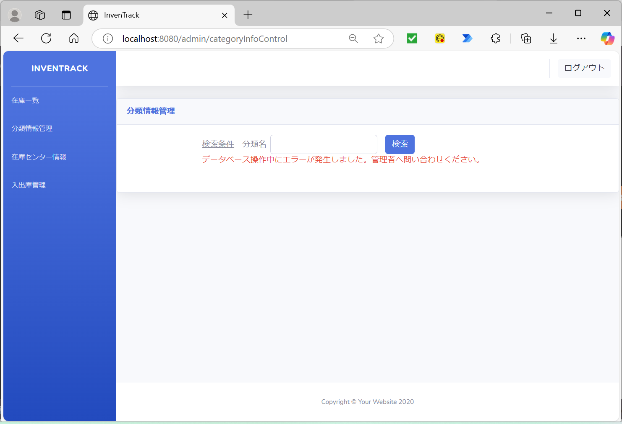
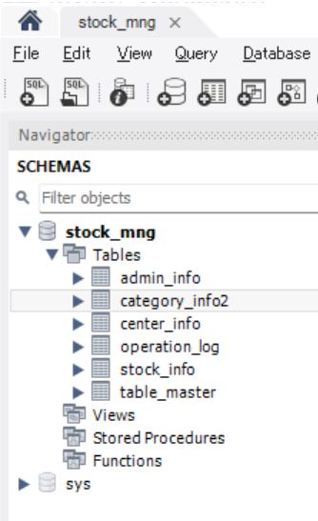

項番 | 3
「検索文字」入力 |  |  |  |  | 「検索」ボタン押下後

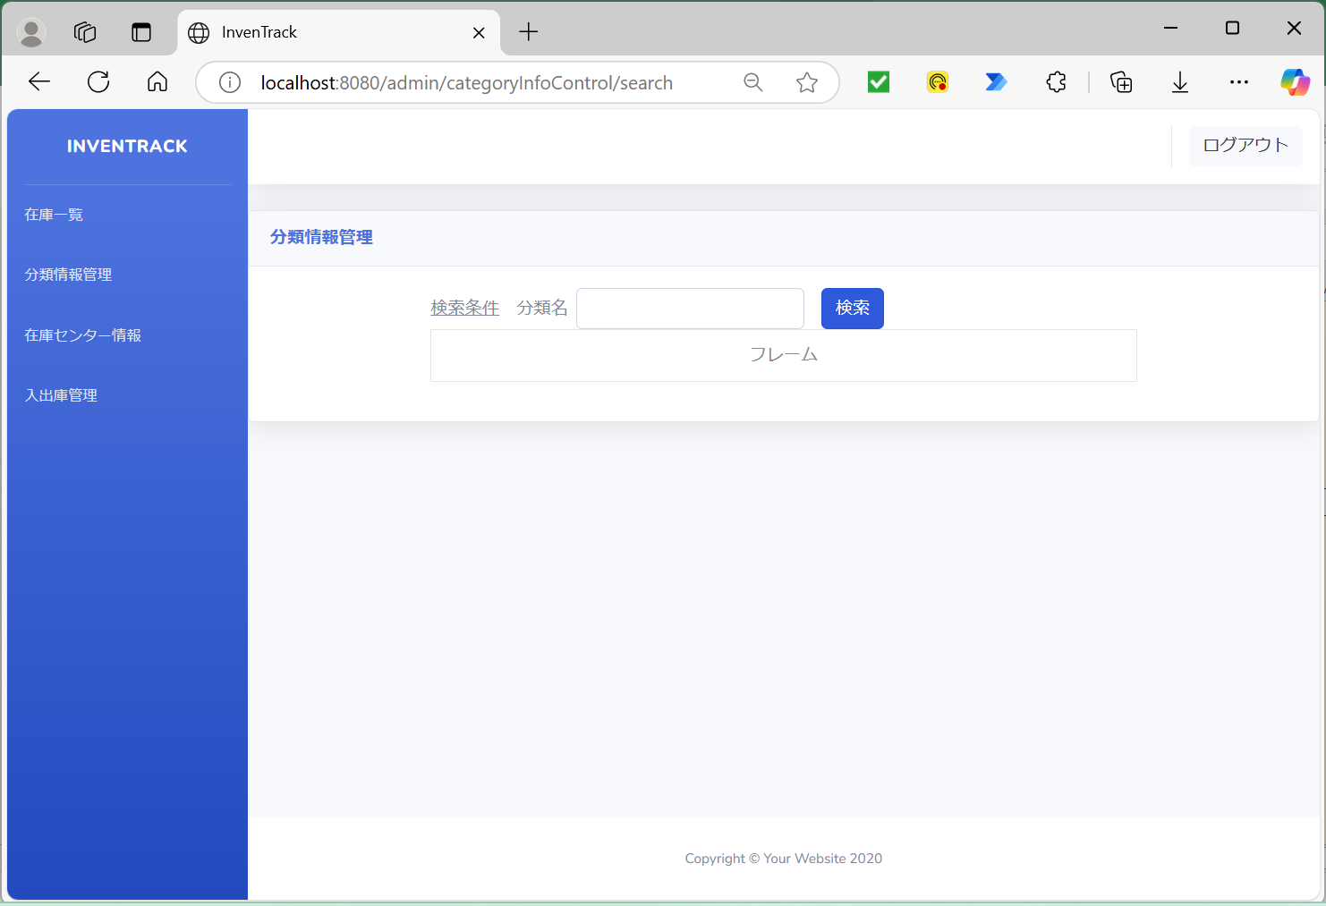

項番 | 4
「検索文字」入力 |  |  |  |  | 「検索」ボタン押下後

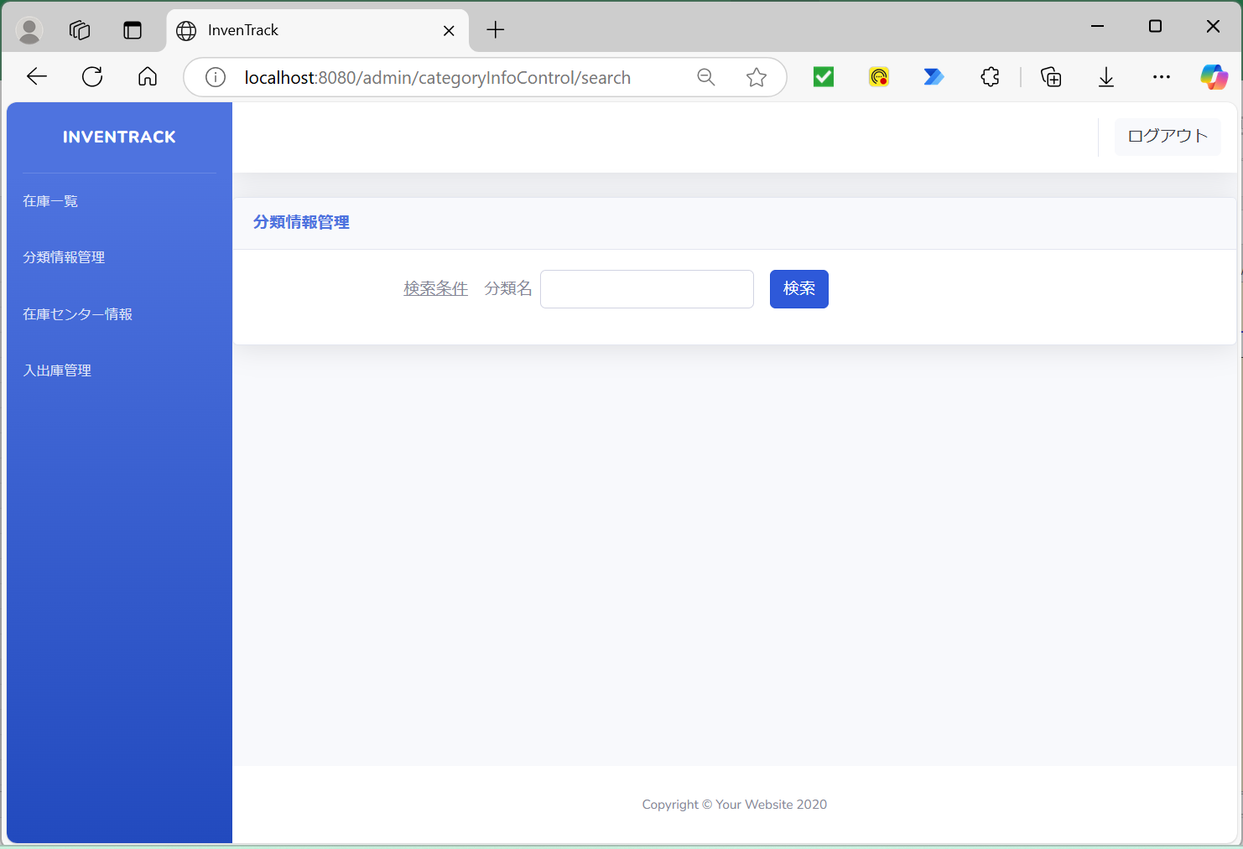

項番 | 5
「検索文字」入力 |  |  |  |  | 「検索」ボタン押下後

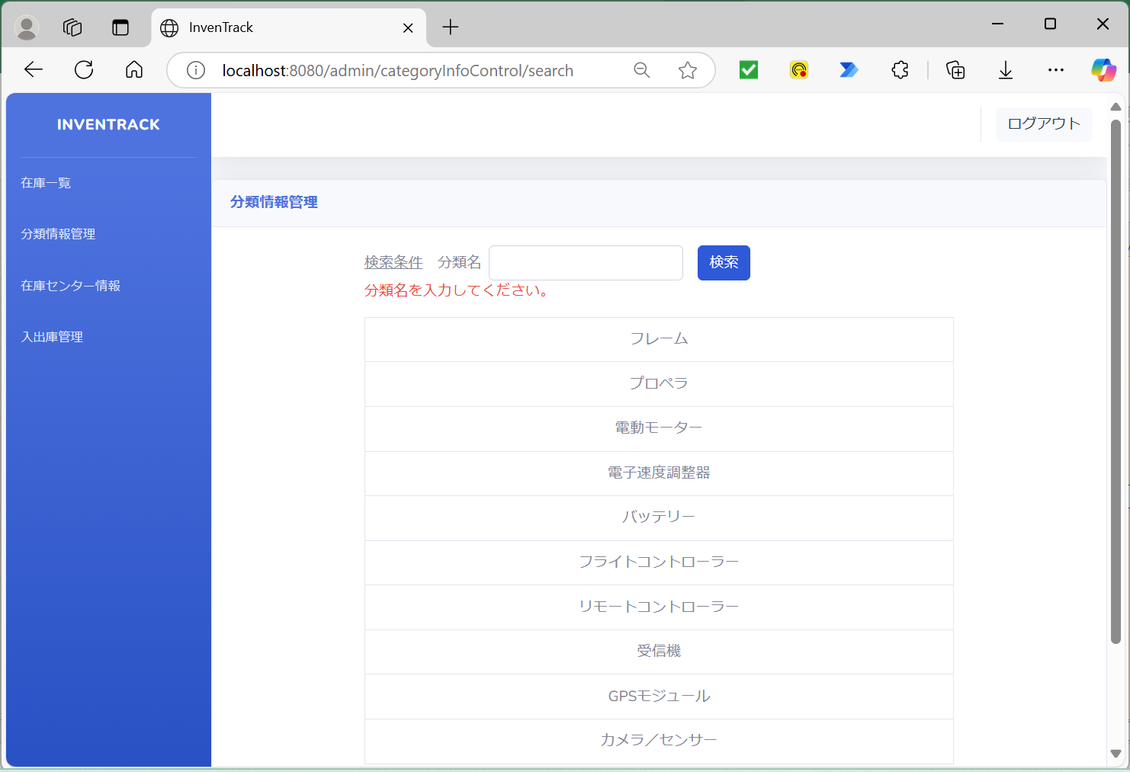

項番 | 6
「検索文字」入力 |  |  |  |  | 「検索」ボタン押下後

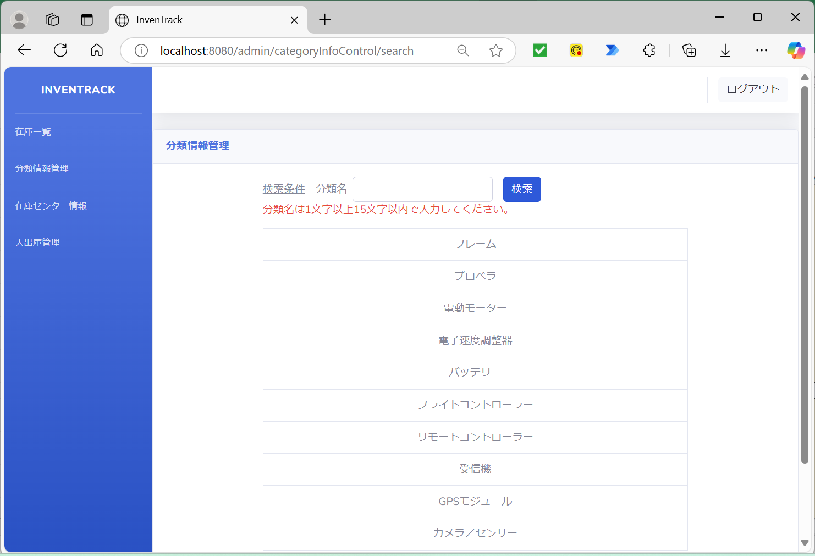

項番 | 7
「検索文字」入力 |  |  |  |  | 「検索」ボタン押下後



項番 | 8
「検索文字」入力 |  |  |  |  | 「検索」ボタン押下後



項番 | 9
「検索文字」入力 |  |  |  |  | 「検索」ボタン押下後



項番 | 10
「検索文字」入力 |  |  |  |  | 「検索」ボタン押下後



項番 | 11
「検索文字」入力 |  |  |  |  | 「検索」ボタン押下後



項番 | 12
「検索文字」入力 |  |  |  |  | 「検索」ボタン押下後



項番 | 13
「検索文字」入力 |  |  |  |  | 「検索」ボタン押下後



項番 | 14
「検索文字」入力 |  |  |  |  | 「検索」ボタン押下後



項番 | 15
「検索文字」入力 |  |  |  |  | 「検索」ボタン押下後



項番 | 16
「検索文字」入力 |  |  |  |  | 「検索」ボタン押下後



項番 | 17
「検索文字」入力 |  |  |  |  | 「検索」ボタン押下後



項番 | 18
「検索文字」入力 |  |  |  |  | 「検索」ボタン押下後



項番 | 19
「検索文字」入力 |  |  |  |  | 「検索」ボタン押下後



NullPointerExceptionをthrowする

項番 | 20
「検索文字」入力 |  |  | DBのテーブル名を変更（category_info→category_info2） |  |  |  | 「検索」ボタン押下後

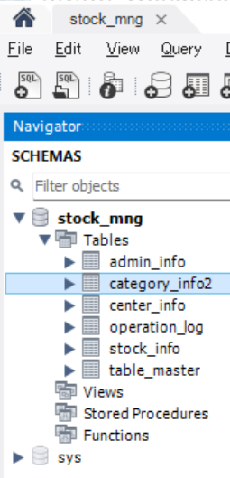


項番 | 21
「検索文字」入力 |  |  |  |  | 「検索」ボタン押下後

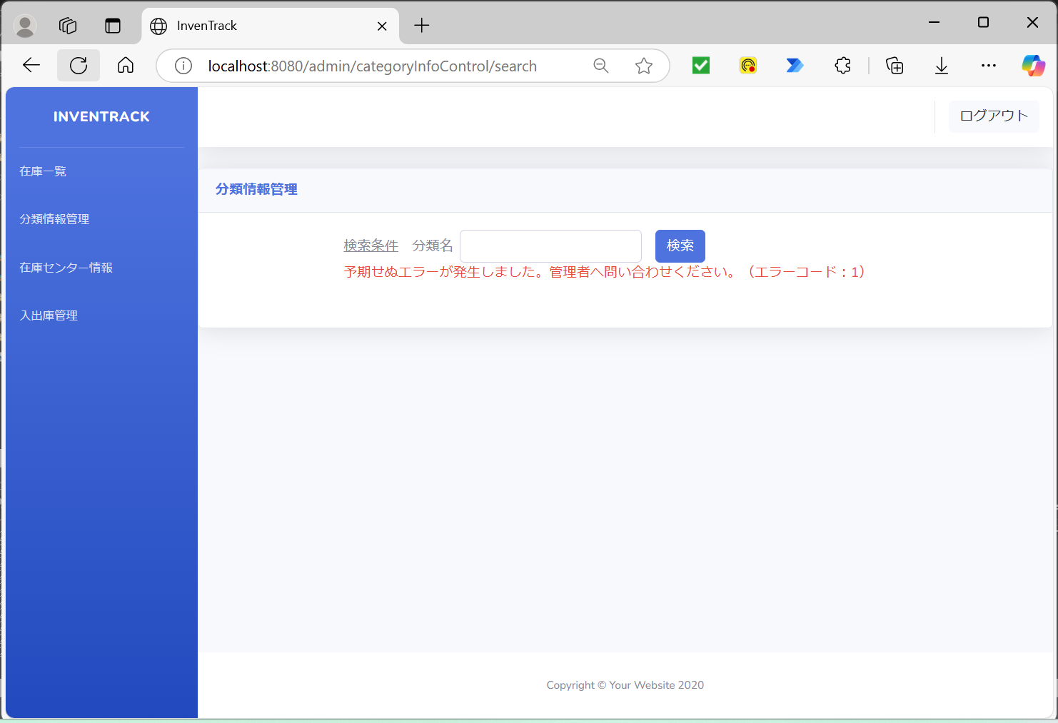

Exceptionをthrowする

